数量单
生产指示单

1.订单概况 | 客户 : ME JANE |  |  |  | 款号：K66707MX/Y |  |  | 总数：

大身颜色 | 纽扣配色 | 车线配色 | 颜色代码 + 颜色英文名 | 款式图 | 箱唛PO号 | 价格牌 | 订单号（商店） | 箱唛款号 | 包装 | 客户款号 | 尺码 | 7/8 | 10/12 | 14/16 | 1X | 2X | 3X | 总数
 |  |  |  |  |  |  |  |  |  |  | 1配比件数 | 2 | 2 | 2 | 2 | 2 | 2 | 6
橘棕白格子 | 大身色的橘色 | 大身色的橘色 | rust combo plaid 1764 | 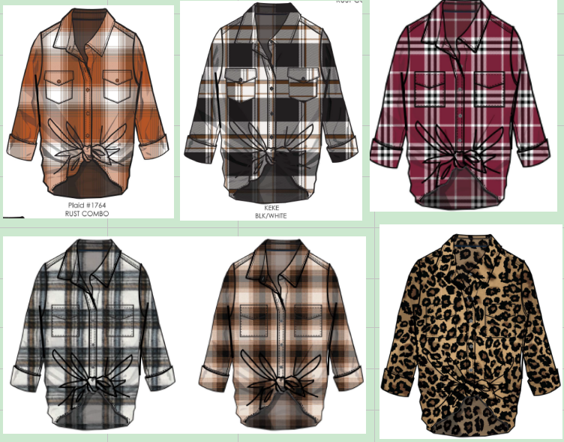 | 54900 | 无 | 31253-S3 | K66707MX | 独色混码包装，1件入1独码胶袋，6件1配比入1配比胶袋，24件独色4配比入1箱 | 127760S3 | 6/7到仓LA仓库 |  |  |  | 104 | 104 | 104 | 312
黑白橘格子 | 大身色的黑色 | 大身色的黑色 | keke blk / wht |  |  |  |  |  |  | 127762S3 |  |  |  |  | 104 | 104 | 104 | 312
米黄棕橘黑格子 | 大身色的棕色 | 大身色的棕色 | #1771 RUST/BROWN/BLACK |  |  |  |  |  |  | 127766S3 |  |  |  |  | 104 | 104 | 104 | 312
白酒红黑格子 | 大身色的酒红 | 大身色的酒红 | 1833 wine combo |  |  |  |  |  |  | 127767S3 |  |  |  |  | 104 | 104 | 104 | 312
棕底黑豹纹 | 大身色的浅棕色 | 大身色的浅棕色 | mocha cheetah 1269 |  |  |  |  |  |  | 127768S3 |  |  |  |  | 104 | 104 | 104 | 312
蓝黑格子 | 大身的黑色 | 大身的黑色 | large check blue 18-4029 / blk |  |  |  |  |  |  | 127773S3 |  |  |  |  | 104 | 104 | 104 | 312
 |  |  |  |  |  |  |  |  |  |  |  |  |  |  | 3 | 2 | 1 | 6
绿黑白格子 | 大身色的黑色 | 大身色的绿色 | 1883 olive/black/wht | 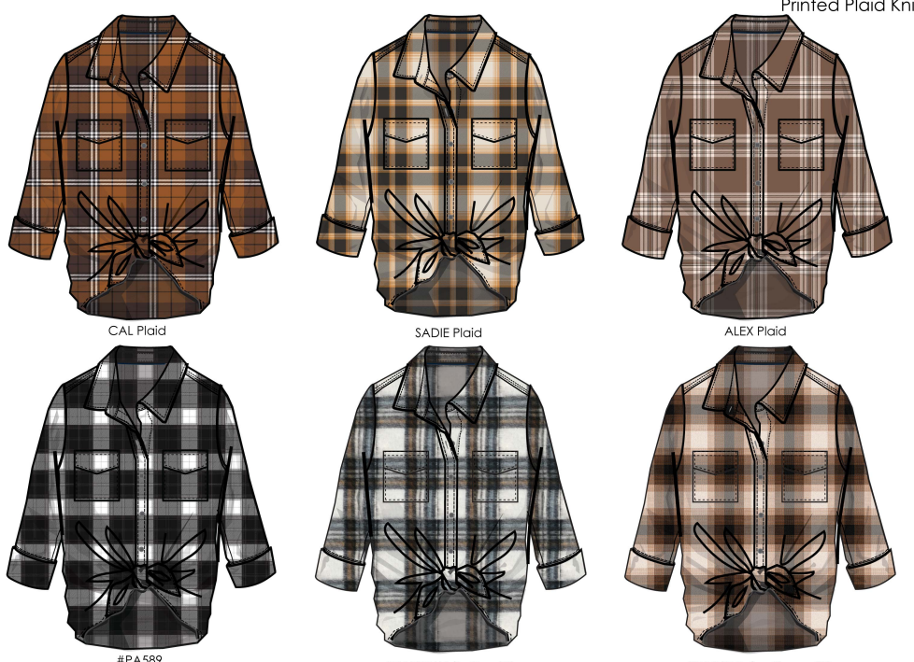 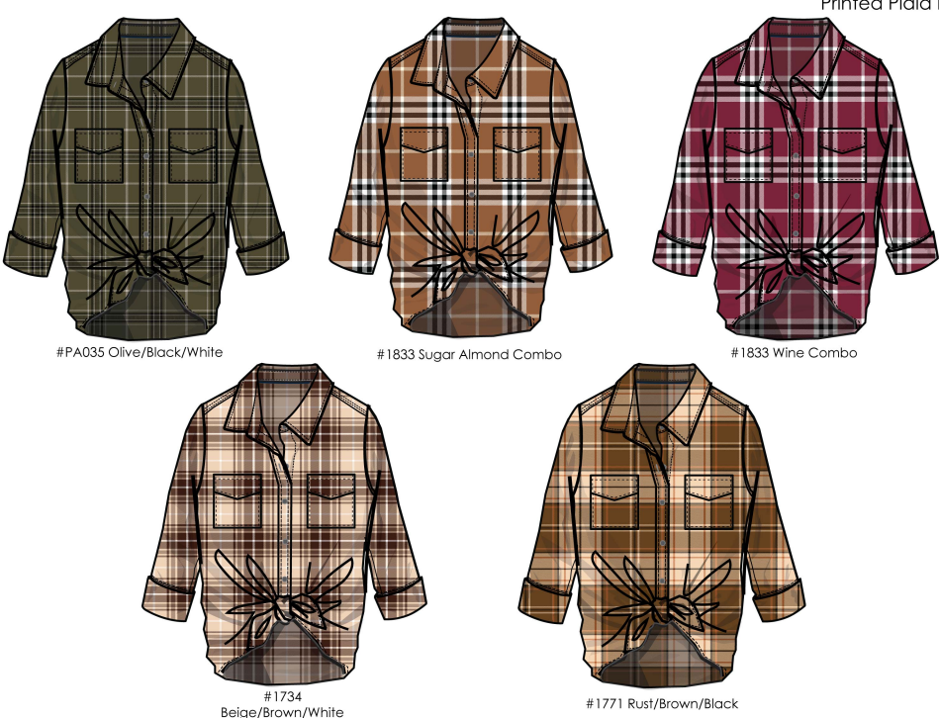 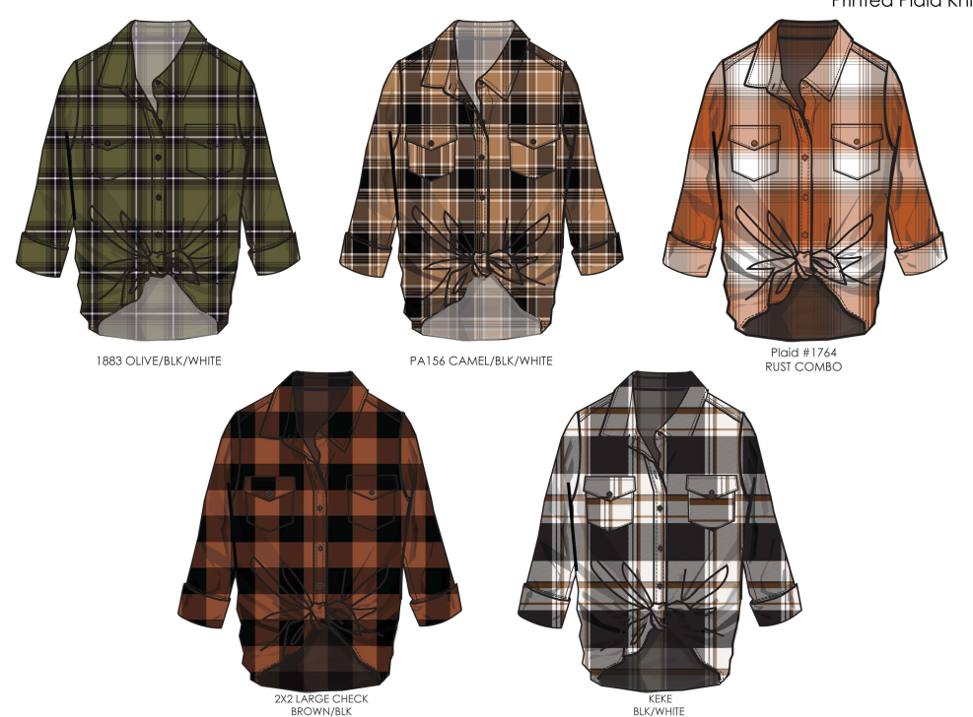 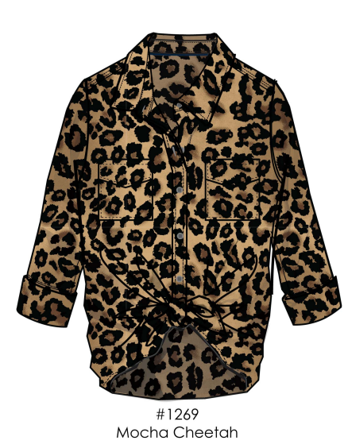 | 80753014 | 无 | 31224-S1M | K66707MX | 独色混码包装，1件入1独码胶袋，6件1配比入1配比胶袋，24件独色4配比入1箱 | 127758S1M | 6/14到仓LA仓库 |  |  |  | 816 | 544 | 272 | 1632
黑卡其白格子 | 大身色的黑色 | 大身色的黑色 | pa156 Camel/ blk /wht |  |  |  |  |  |  | 127759S1M |  |  |  |  | 816 | 544 | 272 | 1632
橘棕白格子 | 大身色的橘色 | 大身色的橘色 | rust combo plaid 1764 |  |  |  |  |  |  | 127760S1M |  |  |  |  | 816 | 544 | 272 | 1632
橘黑格子 | 大身色的黑色 | 大身色的黑色 | large check brown / blk |  |  |  |  |  |  | 127761S1M |  |  |  |  | 816 | 544 | 272 | 1632
黑白橘格子 | 大身色的黑色 | 大身色的黑色 | keke blk / wht |  |  |  |  |  |  | 127762S1M |  |  |  |  | 816 | 544 | 272 | 1632
米黄棕橘黑格子 | 大身色的棕色 | 大身色的棕色 | rust brown black 1771 |  |  |  |  |  |  | 127866S1M |  |  |  |  | 816 | 544 | 272 | 1632
米白棕白格子 | 大身色的米白 | 大身色的米白 | beige/brown / white #1734 |  | 80753927 |  |  |  |  | 127763S1M | 7/12到仓LA仓库 |  |  |  | 816 | 544 | 272 | 1632
墨绿黑白格子 | 大身色的墨绿 | 大身色的墨绿 | pa035 olive black white |  |  |  |  |  |  | 127765S1M |  |  |  |  | 816 | 544 | 272 | 1632
白棕黑格子 | 大身色的棕色 | 大身色的棕色 | sugar almond combo 1833 |  |  |  |  |  |  | 127766S1M |  |  |  |  | 816 | 544 | 272 | 1632
棕底黑豹纹 | 大身色的浅棕色 | 大身色的浅棕色 | mocha cheetah 1269 |  |  |  |  |  |  | 127768S1M |  |  |  |  | 816 | 544 | 272 | 1632
黑棕白格子 | 大身色的浅棕色 | 大身色的浅棕色 | CAL PLAID |  |  |  |  |  |  | 127769S1M |  |  |  |  | 816 | 544 | 272 | 1632
黑棕米白格子 | 大身色的棕色 | 大身色的棕色 | ALEX PLAID |  |  |  |  |  |  | 127770S1M |  |  |  |  | 816 | 544 | 272 | 1632
黑橘白格子 | 大身色的白色 | 大身色的白色 | SADIE PLAID |  | 80753991 |  |  |  |  | 127771S1M | 8/16到仓LA仓库 |  |  |  | 816 | 544 | 272 | 1632
白灰黑格子 | 大身色的黑色 | 大身色的黑色 | PA589 BLACK AND WHITE PLAID |  |  |  |  |  |  | 127772S1M |  |  |  |  | 816 | 544 | 272 | 1632
白酒红黑格子 | 大身色的酒红 | 大身色的酒红 | 1833 wine combo |  |  |  |  |  |  | 127767S1M |  |  |  |  | 816 | 544 | 272 | 1632
蓝黑格子 | 大身的黑色 | 大身的黑色 | large check blue 18-4029 / blk |  |  |  |  |  |  | 127773S1M |  |  |  |  | 816 | 544 | 272 | 1632
 |  |  |  |  |  |  |  |  |  |  |  |  |  |  | 2 | 2 |  | 4
棕色豹纹 | 大身色的浅棕色 | 大身色的浅棕色 | mocha cheetah 1269 | 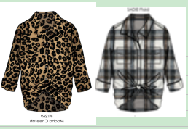 | 待告 | 待告 | 31225-48AM | K66707MX | 独色混码包装，1件入1独码胶袋，6件1配比入1配比胶袋，24件独色4配比入1箱 | 12776848AM | 5/31到仓NJ仓库 |  |  |  | 600 | 600 |  | 1200
蓝黑格子 | 大身的黑色 | 大身的黑色 | large check blue 18-4029 / blk |  |  |  |  |  |  | 12777348AM |  |  |  |  | 600 | 600 |  | 1200
 |  |  |  |  |  |  |  |  |  |  |  |  |  |  |  |  |  | 30384

